Restitution 3D
 |  |  |  |  |  |  |  |  |  |  |  |  |  |  |  |  |  |  |  |  |  |  |  |  |  |  |  |  | Comparaison des coordonnées restituées par rapport aux points levés au MS60

 | MS60 |  |  | REVIT / VirtuSurv P40 |  |  |  |  | 3DReshaper P40 |  |  |  |  | REVIT / VirtuSurv FARO |  |  |  |  | 3DReshaper FARO |  |  |  |  | REVIT / VirtuSurv sans couleur
Id Point | Est | Nord | Altitude | Est | Nord | Altitude | Ecart [mm] | Diff alti [mm] | Est | Nord | Altitude | Ecart [mm] | Diff alti [mm] | Est | Nord | Altitude | Ecart [mm] | Diff alti [mm] | Est | Nord | Altitude | Ecart [mm] | Diff alti [mm] | Est | Nord | Altitude | Ecart [mm] | Diff alti [mm] | Id Points | Type | Ecart [mm] | Type | Ecart [mm] | Type | Ecart [mm] | Type | Ecart [mm] | Type | Ecart [mm]
1 | 626.051 | 427.8 | 501.749 | 626.058 | 427.806 | 501.752 | 10 | -3 | 626.049 | 427.807 | 501.758 | 12 | -9 | 626.048 | 427.803 | 501.748 | 5 | 1 | 626.051 | 427.803 | 501.772 | 23 | -23 | 626.049 | 427.804 | 501.753 | 6 | -4 | 1 | Revit avec VirtuSurv (P40) | 10 | 3DReshaper (P40) | 12 | Revit avec VirtuSurv (Faro) | 5 | 3DReshaper (Faro) | 23 | VirtuSurv sans texturation (P40) | 6
2 | 626.927 | 428.022 | 501.77 | 626.932 | 428.023 | 501.752 | 19 | 18 | 626.923 | 428.026 | 501.758 | 13 | 12 | 626.918 | 428.018 | 501.748 | 24 | 22 | 626.927 | 428.024 | 501.772 | 3 | -2 | 626.924 | 428.019 | 501.753 | 18 | 17 | 2 |  | 19 |  | 13 |  | 24 |  | 3 |  | 18
3 | 626.036 | 427.822 | 499.83 | 626.058 | 427.806 | 499.830 | 27 | 0 | 626.049 | 427.807 | 499.839 | 22 | -9 | 626.048 | 427.803 | 499.845 | 27 | -15 | 626.051 | 427.803 | 499.848 | 30 | -18 | 626.049 | 427.804 | 499.838 | 24 | -8 | 3 |  | 27 |  | 22 |  | 27 |  | 30 |  | 24
4 | 626.927 | 428.024 | 499.841 | 626.932 | 428.023 | 499.830 | 12 | 11 | 626.923 | 428.026 | 499.839 | 6 | 2 | 626.918 | 428.018 | 499.845 | 11 | -4 | 626.927 | 428.024 | 499.848 | 7 | -7 | 626.924 | 428.019 | 499.838 | 7 | 3 | 4 |  | 12 |  | 6 |  | 11 |  | 7 |  | 7
5 | 629.091 | 428.657 | 501.86 | 629.083 | 428.676 | 501.851 | 22 | 9 | 629.090 | 428.670 | 501.854 | 14 | 6 | 629.088 | 428.674 | 501.855 | 18 | 5 | 629.091 | 428.665 | 501.864 | 9 | -4 | 629.084 | 428.673 | 501.860 | 17 | 0 | 5 |  | 22 |  | 14 |  | 18 |  | 9 |  | 17
6 | 629.97 | 428.891 | 501.85 | 629.965 | 428.902 | 501.851 | 12 | -1 | 629.967 | 428.892 | 501.854 | 5 | -4 | 629.966 | 428.899 | 501.855 | 10 | -5 | 629.971 | 428.891 | 501.864 | 14 | -14 | 629.965 | 428.899 | 501.860 | 13 | -10 | 6 |  | 12 |  | 5 |  | 10 |  | 14 |  | 13
7 | 629.09 | 428.669 | 500.351 | 629.083 | 428.676 | 500.324 | 29 | 27 | 629.090 | 428.670 | 500.338 | 13 | 13 | 629.088 | 428.674 | 500.334 | 18 | 17 | 629.091 | 428.665 | 500.342 | 10 | 9 | 629.084 | 428.673 | 500.333 | 19 | 18 | 7 |  | 29 |  | 13 |  | 18 |  | 10 |  | 19
8 | 629.969 | 428.895 | 500.338 | 629.965 | 428.902 | 500.324 | 16 | 14 | 629.967 | 428.892 | 500.338 | 4 | 0 | 629.966 | 428.899 | 500.334 | 6 | 4 | 629.971 | 428.891 | 500.342 | 6 | -4 | 629.965 | 428.899 | 500.333 | 7 | 5 | 8 |  | 16 |  | 4 |  | 6 |  | 6 |  | 7
9 | 633.849 | 429.879 | 504.171 | 633.853 | 429.894 | 504.158 | 20 | 13 | 633.852 | 429.896 | 504.165 | 18 | 6 | 633.847 | 429.889 | 504.169 | 10 | 2 | 633.854 | 429.900 | 504.167 | 22 | 4 | 633.843 | 429.889 | 504.165 | 13 | 6 | 9 |  | 20 |  | 18 |  | 10 |  | 22 |  | 13
10 | 634.704 | 430.105 | 504.16 | 634.710 | 430.100 | 504.158 | 8 | 2 | 634.696 | 430.108 | 504.165 | 9 | -5 | 634.690 | 430.103 | 504.169 | 16 | -9 | 634.695 | 430.106 | 504.167 | 11 | -7 | 634.698 | 430.100 | 504.165 | 9 | -5 | 10 |  | 8 |  | 9 |  | 16 |  | 11 |  | 9
11 | 633.856 | 429.88 | 503.02 | 633.853 | 429.894 | 503.009 | 18 | 11 | 633.852 | 429.896 | 503.010 | 19 | 10 | 633.847 | 429.889 | 503.019 | 13 | 1 | 633.854 | 429.900 | 503.014 | 21 | 6 | 633.843 | 429.889 | 503.020 | 16 | 0 | 11 |  | 18 |  | 19 |  | 13 |  | 21 |  | 16
12 | 634.696 | 430.1 | 503.023 | 634.710 | 430.100 | 503.009 | 20 | 14 | 634.696 | 430.108 | 503.010 | 15 | 13 | 634.690 | 430.103 | 503.019 | 8 | 4 | 634.695 | 430.106 | 503.014 | 11 | 9 | 634.698 | 430.100 | 503.020 | 4 | 3 | 12 |  | 20 |  | 15 |  | 8 |  | 11 |  | 4
Moyenne |  |  |  |  |  |  | 18 | 10 |  |  |  | 13 | 3 |  |  |  | 14 | 2 |  |  |  | 14 | -4 |  |  |  | 13 | 2 | Moyenne |  | 18 |  | 13 |  | 14 |  | 14 |  | 13

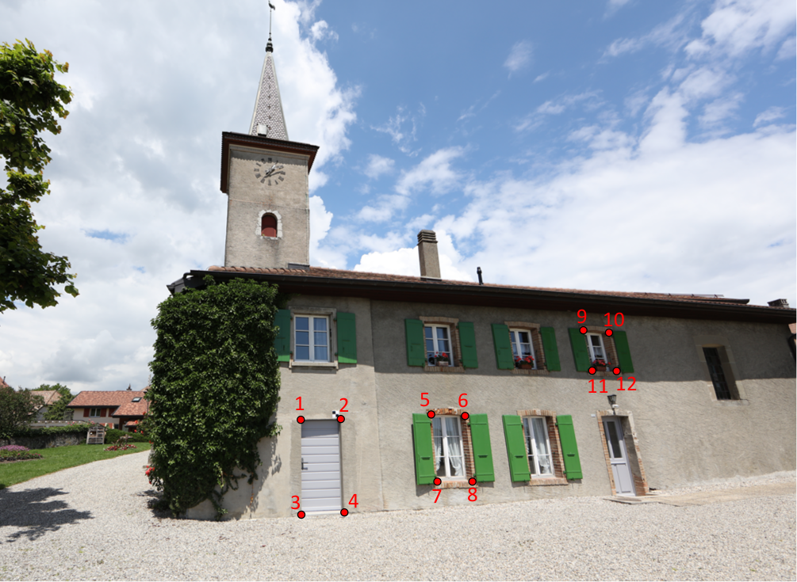

 |  |  |  |  |  |  |  |  |  |  |  |  |  |  |  |  |  |  |  |  |  |  |  |  |  |  |  |  |  |  |  |  |  |  |  |  |  |  |  | Type de restitution | Durées approximatives
 |  |  |  |  |  |  |  |  |  |  |  |  |  |  |  |  |  |  |  |  |  |  |  |  |  |  |  |  |  |  |  |  |  |  |  |  |  |  |  | Restitution sur les photos | 2min 40s
 |  |  |  |  |  |  |  |  |  |  |  |  |  |  |  |  |  |  |  |  |  |  |  |  |  |  |  |  |  |  |  |  |  |  |  |  |  |  |  | Forme sur une photo | 40s
 |  |  |  |  |  |  |  |  |  |  |  |  |  |  |  |  |  |  |  |  |  |  |  |  |  |  |  |  |  |  |  |  |  |  |  |  |  |  |  | Modélisation | 5min
 |  |  |  |  |  |  |  |  |  |  |  |  |  |  |  |  |  |  |  |  |  |  |  |  |  |  |  |  |  |  |  |  |  |  |  |  |  |  |  | Contour planaire | 2min 30s
 |  |  |  |  |  |  |  |  |  |  |  |  |  |  |  |  |  |  |  |  |  |  |  |  |  |  |  |  |  |  |  |  |  |  |  |  |  |  |  | Restitution de scanner | 30s
 |  |  |  |  |  |  |  |  |  |  |  |  |  |  |  |  |  |  |  |  |  |  |  |  |  |  |  |  |  |  |  |  |  |  |  |  |  |  |  | Sur nuage | 40s

 |  |  |  |  |  |  |  |  |  |  |  |  |  |  |  |  |  |  |  |  |  |  |  |  |  |  |  |  | Comparaison des coordonnées restituées par rapport aux points levés au MS60 pour les scans

 |  |  |  |  |  |  |  |  |  |  |  |  |  |  |  |  |  |  |  |  |  |  |  |  |  |  |  |  | Id Points | Type | Ecart [mm] | Type | Ecart [mm] | Type | Ecart [mm] | Type | Ecart [mm] | Type | Ecart [mm]
 |  |  |  |  |  |  |  |  |  |  |  |  |  |  |  |  |  |  |  |  |  |  |  |  |  |  |  |  | 1 | Sur nuage P40 (3DReshaper) | #REF! | Modélisation Faro (3DReshaper) | 10 | Sur nuage P40 (3DReshaper) | #REF! | Modélisation Faro (3DReshaper) | 502 | Modélisation Faro (3DReshaper) | -9
 |  |  |  |  |  |  |  |  |  |  |  |  |  |  |  |  |  |  |  |  |  |  |  |  |  |  |  |  | 2 |  | #REF! |  | 19 |  | #REF! |  | 502 |  | 12
 |  |  |  |  |  |  |  |  |  |  |  |  |  |  |  |  |  |  |  |  |  |  |  |  |  |  |  |  | 3 |  | #REF! |  | 27 |  | #REF! |  | 500 |  | -9
 |  |  |  |  |  |  |  |  |  |  |  |  |  |  |  |  |  |  |  |  |  |  |  |  |  |  |  |  | 4 |  | #REF! |  | 12 |  | #REF! |  | 500 |  | 2
 |  |  |  |  |  |  |  |  |  |  |  |  |  |  |  |  |  |  |  |  |  |  |  |  |  |  |  |  | 5 |  | #REF! |  | 22 |  | #REF! |  | 502 |  | 6
 |  |  |  |  |  |  |  |  |  |  |  |  |  |  |  |  |  |  |  |  |  |  |  |  |  |  |  |  | 6 |  | #REF! |  | 12 |  | #REF! |  | 502 |  | -4
 |  |  |  |  |  |  |  |  |  |  |  |  |  |  |  |  |  |  |  |  |  |  |  |  |  |  |  |  | 7 |  | #REF! |  | 29 |  | #REF! |  | 500 |  | 13
 |  |  |  |  |  |  |  |  |  |  |  |  |  |  |  |  |  |  |  |  |  |  |  |  |  |  |  |  | 8 |  | #REF! |  | 16 |  | #REF! |  | 500 |  | 0
 |  |  |  |  |  |  |  |  |  |  |  |  |  |  |  |  |  |  |  |  |  |  |  |  |  |  |  |  | 9 |  | #REF! |  | 20 |  | #REF! |  | 504 |  | 6
 |  |  |  |  |  |  |  |  |  |  |  |  |  |  |  |  |  |  |  |  |  |  |  |  |  |  |  |  | 10 |  | #REF! |  | 8 |  | #REF! |  | 504 |  | -5
 |  |  |  |  |  |  |  |  |  |  |  |  |  |  |  |  |  |  |  |  |  |  |  |  |  |  |  |  | 11 |  | #REF! |  | 18 |  | #REF! |  | 503 |  | 10
 |  |  |  |  |  |  |  |  |  |  |  |  |  |  |  |  |  |  |  |  |  |  |  |  |  |  |  |  | 12 |  | #REF! |  | 20 |  | #REF! |  | 503 |  | 13
 |  |  |  |  |  |  |  |  |  |  |  |  |  |  |  |  |  |  |  |  |  |  |  |  |  |  |  |  | Moyenne |  | #REF! |  | 17 |  | #REF! |  | 502 |  | 2

